K8S故障影响
K8S部署架构如下：
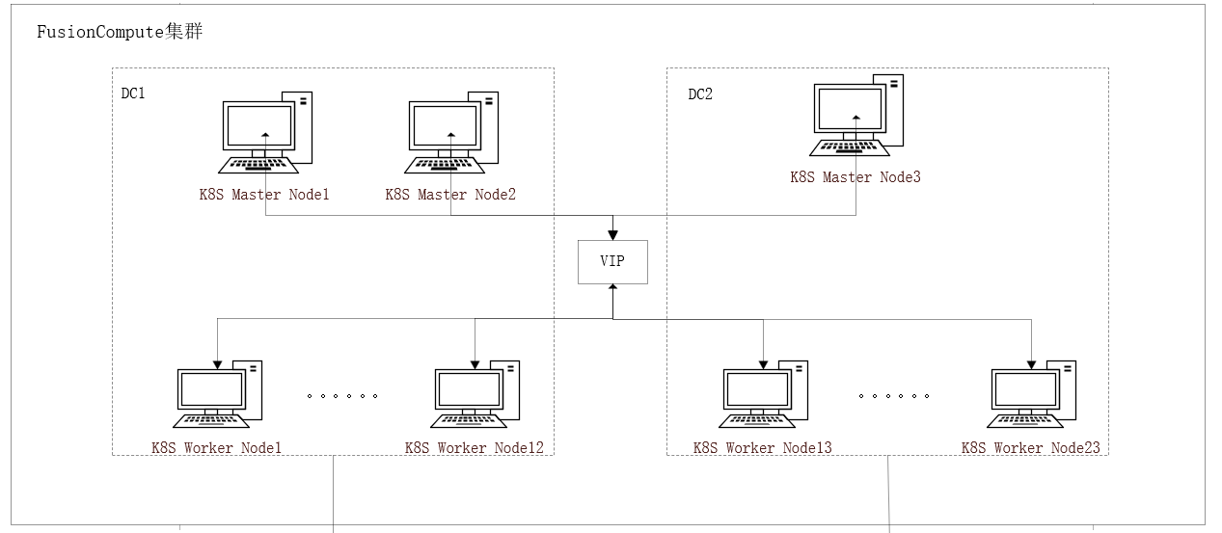

k8s节点调度策略： | 1.物理机故障K8S Master1可以在DC1的任意物理机HA；2.物理机故障K8S Master3可以在DC2的任意物理机HA； 3.物理机故障K8S Master2可以在DC1和DC2的任意物理机HA

针对现有集群可能存在如下异常场景：
故障类型 | 集群影响 | 预期影响范围 | 测试结果 | 监控系统告警 | 应用影响（SPC、AMS等） | 说明
单个Master故障 | 集群状态正常 | 无影响 |  |  |  | 节点故障：广义的故障，网络不可达、操作系统宕机、VM所在物理机故障、OS故障等，最终效果都是集群检查到当前节点状态异常
2+个Master故障 | 集群无法部署和调度 | 服务无法部署、更新、扩容缩容 存量业务POD正常可用
任意Worker节点故障，关机，重启 | 集群状态正常 | 节点上的POD在42s后迁移到正常节点启动恢复 最长在42s时间窗口内出现请求异常
物理机故障 | 物理机上所有节点故障 | 节点NotReady 故障节点上的POD异常 出现少数请求出现错误 POD最长42s后迁移到正常节点启动恢复 节点3分钟后迁移到其他物理机恢复
单DC故障 | DC内所有节点故障 | 节点NotReady 服务或无法部署、更新、扩容缩容 节点上的POD在42s后迁移到正常节点启动恢复 最长在42s时间窗口内出现请求异常
节点维护 | 节点POD发生迁移 | POD迁移到正常节点 POD迁移过程业务不中断

可测故障类型
VM下电
VM断网
VM重启
VM关机
节点kubelet进程重启
节点docker进程重启

物理机故障
物理机关机
物理机重启
物理机断网
物理机下电
物理机维护

Redis故障影响
Redis部署架构如下：
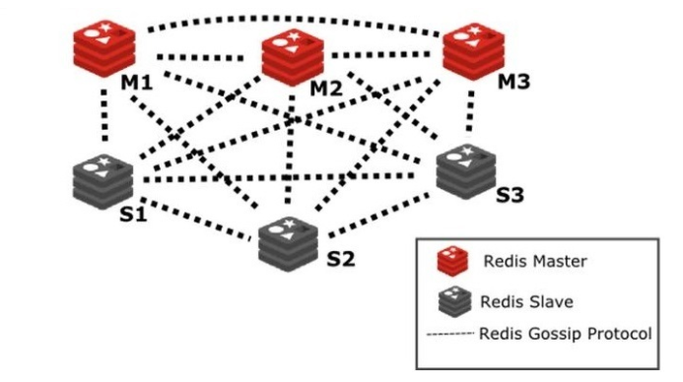

Redis服务器调度策略： | 1.物理机故障VM可在双机房自由HA；2.同一个集群内的Redis节点不调度到同一台物理机

针对现有集群可能存在如下异常场景：
故障类型 | 集群影响 | 预期影响范围 | 测试结果 | 监控系统告警 | 应用影响（SPC、AMS等） | 说明
单个Master故障 | 集群状态正常 | 应用正常读写 |  |  |  | 节点故障：广义的故障，网络不可达、操作系统宕机、VM所在物理机故障、OS故障等，最终效果都是Redis集群检查到当前节点状态异常
2+个Master故障 | 集群不可用 | 应用故障
任意多个Slave故障 | 集群状态正常 | 应用正常读写
同一组Master&Slave故障 | 集群不可用 | 应用故障
非同组Master&Slave故障 | 集群状态正常 | 应用正常读写
redis内存达到上限 | 集群状态正常（淘汰算法为allkeys-lru） | 应用正常读写
持久化盘故障 | 当前stop-writes-on-bgsave-error为yes，集群状态只读 | 应用无法写入数据，或导致应用故障
单DC故障 | 集群状态依赖Master拓扑 1.DC占多数Master节点，则故障 2.DC占少数Master节点，则正常 | 集群或故障 集群故障将导致应用故障
数据损坏 | 主从切换 | 集群发生主从切换 应用可正常读写

可测节点故障类型
断网
下电
重启
关机
重启节点redis进程
节点维护

Rocketmq故障影响
Roketmq部署架构如下：
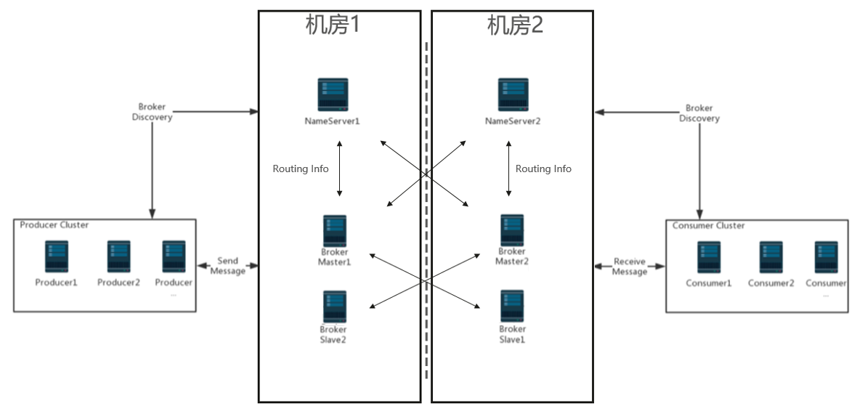

RocketMQ服务器调度策略： | 1.物理机故障VM可在自己所在的机房任意HA；2.所有RocketMQ的VM都不会部署到同一台物理机

针对现有集群可能存在如下异常场景：
故障类型 | 集群影响 | 预期影响范围 | 测试结果 | 监控系统告警 | 应用影响（SPC、AMS等） | 说明
单个NameServer故障 | 集群状态正常 | 应用正常读写 |  |  |  | 节点故障：广义的故障，网络不可达、操作系统宕机、VM所在物理机故障、OS故障等，最终效果都是Redis集群检查到当前节点状态异常
2个NameServer故障 | 集群不可用 | 集群不可用
任意多个Slave故障 | 集群状态正常 | 应用正常读写
同一组Master&Slave故障 | 集群状态正常，TPS减半 已写入宕机组里的消息需待宕机的slave/master恢复后才能继续消费 | 集群吞吐量降低 应用正常读写，大量并发下或延迟增加
同机房NameServer&Master&Slave故障 | 集群状态正常，TPS减半 已写入宕机组里的消息需待宕机的slave/master恢复后才能继续消费 | 集群吞吐量降低 已写入故障节点的消息无法被消费 新消息正常写入和读取 大量并发下或延迟增加
两个MasterNode故障 | 集群只读 | 应用无法写入新消息 或应用故障

可测节点故障类型
断网
下电
重启
关机
关闭节点rocketmq进程
内存上限

Nginx故障影响
Nginx部署架构如下：

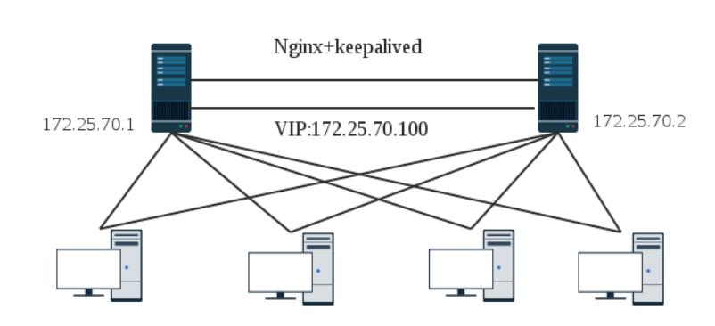
DC1
DC2

Nginx服务器调度策略： | 1.物理机故障VM可在自己所在的机房任意HA

针对现有架构可能存在如下异常场景：
故障类型 | 集群影响 | 预期影响范围 | 测试结果 | 监控系统告警 | 应用影响（SPC、AMS等） | 说明
主Nginx故障 | VIP在1s后漂移到从Nginx节点 | VIP发生漂移 VIP漂移过程或应用请求出错 |  |  |  | 节点故障：广义的故障，网络不可达、操作系统宕机、VM所在物理机故障、OS故障等，最终效果都是Redis集群检查到当前节点状态异常
从Nginx故障 | 无影响 | 无影响
Nginx同时故障 | Nginx不可用 | 经过Nginx的业务均不可用

可测节点故障类型
断网
下电
重启
关机
重启节点nginx进程
重启节点keepalived进程

Ravencast故障影响
Ravencast部署架构如下：

DC1
DC2

Ravencast1
Ravencast2

Ravencast服务器调度策略： | 1.物理机故障VM可在自己所在的机房任意HA

针对现有架构可能存在如下异常场景：
故障类型 | 集群影响 | 预期影响范围 | 测试结果 | 监控系统告警 | 应用影响（SPC、AMS等） | 说明
Ravencast单节点故障 | VM宕机：Ravencast虚拟自动迁移到其他服务器，启动成功后继续提供服务 进程/网络等故障：业务Session全部切换到另一个节点，继续提供服务 |  |  |  |  | 节点故障：广义的故障，网络不可达、操作系统宕机、VM所在物理机故障、OS故障等，最终效果都是Redis集群检查到当前节点状态异常
Ravencast全节点故障 | VM宕机：Ravencast虚拟自动迁移到其他服务器，迁移成功后Ravencast恢复服务 进程/网络等故障：等待故障恢复，Ravencast服务自动恢复

节点故障类型
待周华补充

ELK故障影响
ELK部署架构如下：
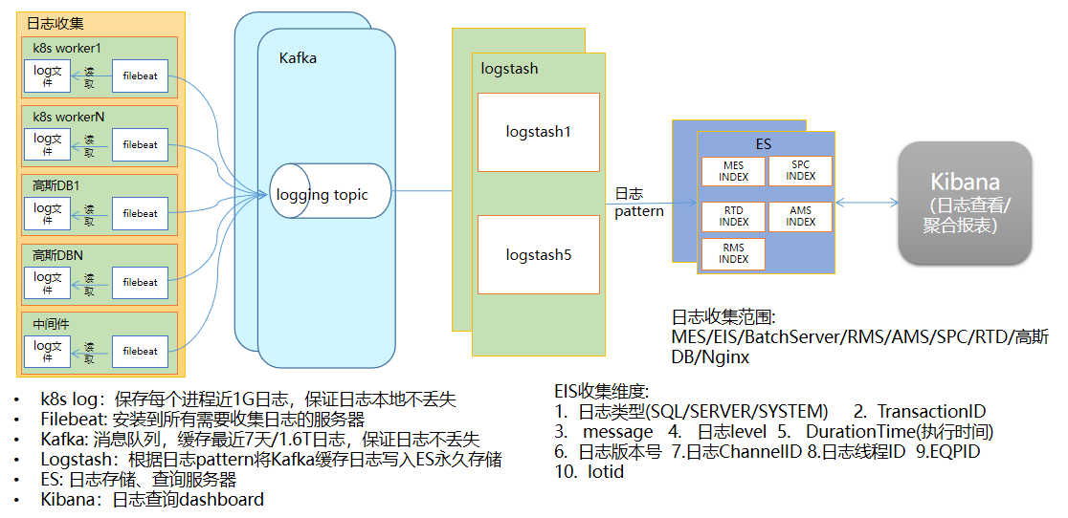

ES服务器调度策略： | 1.物理机故障kafka/es节点的vm可在所有物理机之间任意HA；2.kibana+logstash服务根据K8S调度策略调度

针对现有架构可能存在如下异常场景：
故障类型 | 中间件影响 | 预期影响范围 | 测试结果 | 监控系统告警 | 应用影响（SPC、AMS等） | 说明
filebeat故障 | filebeat故障重启 重启成功可继续收集日志 | 故障节点POD的日志短暂延后收集 当容器日志自故障时间开始超过5G，将会出现丢失 |  |  |  | 节点故障：广义的故障，网络不可达、操作系统宕机、VM所在物理机故障、OS故障等，最终效果都是Redis集群检查到当前节点状态异常
kafka单节点故障 | 无影响 | 无影响
kafka 2+个节点故障 | Kafka不可用 | 日志无法收集到ES 当容器日志自故障时间开始超过5G，将会出现丢失
logstash任意个节点故障 | 无影响 K8S自动调度到新节点启动 | 无影响
logstash全部故障 | 日志不能存到ES，新日志达到1.6T/故障超过7天，会造成日志丢失 | 日志无法收集到ES
ES故障 | 日志不能存到ES，新日志达到1.6T/故障超过7天，会造成日志丢失 | 日志无法收集到ES 日志超过kafka容量上限或故障超过7天，日志将会丢失
kibana故障 | 日志收集无影响 自动重启即可恢复 | 无法通过界面查询日志 不会丢失日志数据

可测故障类型
filebeat
 | POD重启
 | 数据丢失
Kafka节点关闭
 | 断网
 | 关机
 | 重启
 | 进程重启
ES
 | 断网
 | 下电
 | 关机
 | 重启
 | 进程重启
 | 节点维护
 | 数据丢失

